Sheet1
工程項目:以建心房地產管理係統為基楚
可參考建心地產代理有限公司\建心房產代理管理系統V0.9.11
1.保留原有數據庫資料 |  |  | 考慮保安問題,防止黑客直接入侵資料庫破壞或盜取資料,可設定密碼及將數據加密等
2.現時用的.NET語言寫的係統 |  |  | 缺點:只可在電腦上使用
修改語言係統:目的可以應用在任何的電子產品上-如電腦,電話,及PAD等 |  |  |  |  | 同時考慮保案問題,防止資料外漏,可以設定登錄密碼,登録記錄及時間,後台可以顯示及記錄IP等
3.新增新功能,以建房為例:日後可以隨時跟據需要增加門,窗,不同的家具及電器等 |  |  |  |  |  | 網頁版不知是否可以做到?

4.連接點: | www.b-in.hk |  | 考慮保安問題,如果遺失了密碼,我不想有人得到密碼就可以隨便登入

5.登入介面:現時只有一種登入介面
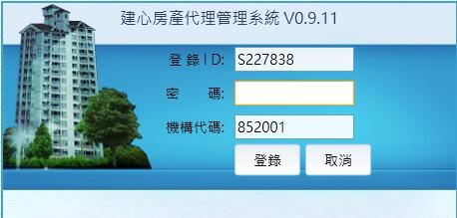

只有員工可以登録

如做了網頁版,想增加多個登入介面
A.業主會員登入 |  | 新功能 |  | 業主須註冊方可免費使用 | 有些業主有好多物業方便業主管理 |  |  |  | 顯示大約如下
 |  |  |  | 目的:收集業主的個人數據 | 業主可以睇到自己的所有物業 |  |  |  | 功能:可加多個自用
 |  |  |  | 目的:增加 www.b-in.hk 人氣 | 可以自動放盤
 |  |  |  | 如日後有廣告收益,提成50%
 |  |  |  | 須義務維護

B.代理會員登入 |  | 新功能 |  | 代理須註冊方可免費使用 |  | 可以免費放3天廣告 |  |  |  | 可升級廣告1個月
 |  |  |  | 目的:收集代理的個人數據 |  | 必須更新才可以顯示廣告 |  |  |  | 收費10元
 |  |  |  | 目的:增加 www.b-in.hk 人氣 |  | 目的:增加 www.b-in.hk 人氣 |  |  |  | 可升級VIP會費為100元1年
 |  |  |  | 如日後有廣告收益,提成50% |  | 如日後有廣告收益,提成50% |  |  |  | 提成50%
 |  |  |  | 須義務維護 |  | 須義務維護 |  |  |  | 須義務維護

C.員工登入 |  | 增加地方

 |  |  |  |  |  | 登録ID: | 顯示不同的員工
 |  |  |  |  |  | 密碼: | 保安
 |  |  |  |  |  | 地方: | 香港/中國
 |  |  |  |  |  | 機構代碼: | 不同的分店

D.代收租客戶登入 |  | 新功能 |  |  | 業主可以買此服務 |  |  | 其他代理可以買此服務
 |  |  |  |  | 每年100元 |  |  | 每年200元
業主及租客可以登入睇到自己的收租及交租程況 |  |  |  |  | 提成50% |  |  | 提成50%
只可以睇 |  |  |  |  | 須義務維護 |  |  | 須義務維護

